ログイン
外部設計書 |  |  |  |  |  |  | チーム名 |  | ☆tars
 |  |  |  |  |  |  | 画面名 |  | ログイン |  |  |  |  | 作成者
 |  |  |  |  |  |  | システム名 |  | BrewList |  |  |  |  | 作成日 | 2026-06-08
 |  |  |  |  |  |  | 備考

 | 画面設計

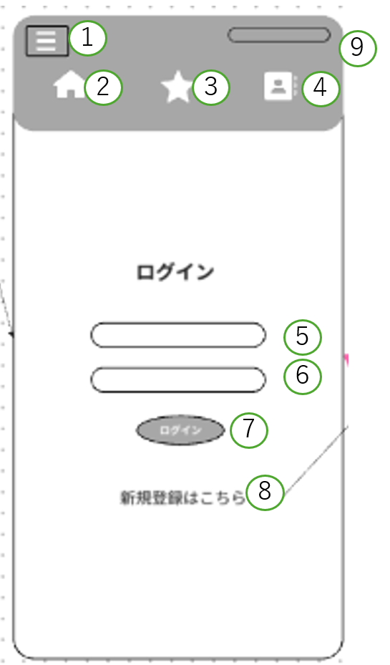

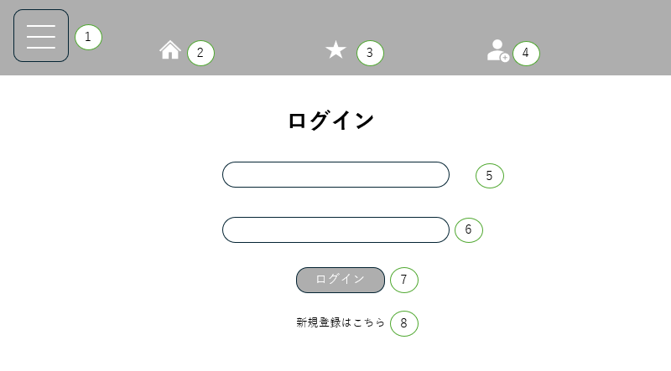

9

 | 機能設計

 |  |  | 上部ヘッダー構成
 |  |  |  | ①～④は共通項目のため、省略とする。

 |  |  | ページロード

 |  |  |  | 本画面ではページロード時の処理は無し。
 |  |  |  | ログイン画面用JSPを表示する。

 |  |  | ⑦ログインボタン押下時、以下のエラーチェックを行う。

 |  |  |  | 1.⑤メールアドレスが入力されていない。
 |  |  |  |  | 「メールアドレスを入力してください。」エラーを表示する。
 |  |  |  | 2.⑥パスワードが入力されていない。
 |  |  |  |  | 「パスワードを入力してください。」エラーを表示する。
 |  |  |  |  | 上記エラーが無い場合、以下の認証処理を行う。
 |  |  |  | 1.入力されたメールアドレスおよびパスワードを取得する。
 |  |  |  | 2.メールアドレスとパスワードを用いてusersテーブルを検索し、該当ユーザーが存在するかチェックする。（テーブル名は冨川さんに確認）
 |  |  |  | 3.該当ユーザーが1件ヒットした場合、ログイン成功とし「ホーム画面」に遷移する。
 |  |  |  | 4.該当ユーザーがヒットしない場合、本画面の⑨メッセージエリアに「メールアドレスまたはパスワードが正しくありません。」と表示する。

 |  |  | ⑧新規登録ボタン押下時
 |  |  |  | 「新規登録画面」に遷移する。
 |  |  | ⑨ログイン処理時
 |  |  |  | 該当ユーザーがヒットしない場合、エラーメッセージを表示する。

 | 項目定義書

 | No |  | 物理名 |  |  | 論理名 |  | 画面型 |  | データ型(Java) |  | min | max | DBテーブル |  | DBカラム | 備考
 |  | 1 | menu |  |  | ハンバーガーメニュー |  | div
 |  | 2 | home |  |  | ホーム |  | link
 |  | 3 | favorite |  |  | お気に入り |  | link
 |  | 4 | mypage |  |  | マイページ |  | link
 |  | 5 | email |  |  | メアド入力欄 |  | email |  |  | string型 | 8 | 50
 |  | 6 | password |  |  | パスワード入力欄 |  | password |  |  | string型 | 8 | 20
 |  | 7 | loginsub |  |  | ログインボタン |  | submit
 |  | 8 | newentry |  |  | 新規登録ボタン |  | link
 |  | 9 | errormsg |  |  | エラーメッセージ |  | div

新規登録
画面設計

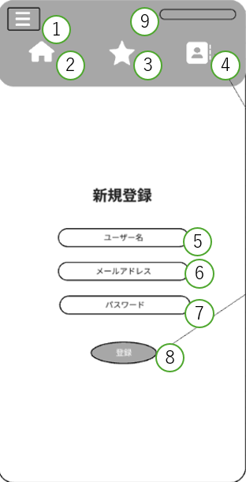

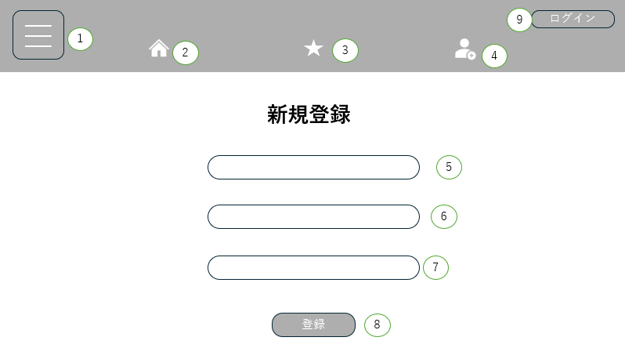

機能設計

 | 上部ヘッダー構成
 |  | ①～④は共通項目のため、省略とする。
 |  | ⑨押下時、ログイン中の場合はログアウトする。
 |  | →ログアウト中の場合はログイン画面に遷移する。

 | ページロード

 |  | 本画面ではページロード時の処理は無し。
 |  | 新規登録画面用JSPを表示する。

 | ⑤の欄押下時、テキスト入力が可能になる。
 | ⑥の欄押下時、テキスト入力が可能になる。
 | ⑦の欄押下時、テキスト入力が可能になる。

 | ⑧登録ボタン押下時、以下のエラーチェックを行う。

 |  | 1.⑤ユーザー名が入力されていない。
 |  |  | 「ユーザー名を入力してください。」エラーを表示する。
 |  | 2.⑥メールアドレスが入力されていない。
 |  |  | 「メールアドレスを入力してください。」エラーを表示する。
 |  | 3.⑦パスワードが入力されていない。
 |  |  | 「パスワードを入力してください。」エラーを表示する。

 |  | 上記エラーが無い場合、以下の登録処理を行う。
 |  | 1.入力されたユーザー名、メールアドレス、パスワードを取得する。
 |  | 2.usersテーブルにユーザー情報を登録する。
 |  | 3.登録処理が正常に完了した場合、「マイページ」画面へ遷移する。
 |  | 4.登録処理中にエラーが発生した場合、アラートに「ユーザー情報の登録に失敗しました。」と表示する。

 | ⑨は共通項目のため、省略とする。

項目定義書

No |  | 物理名 |  | 論理名 | 画面型 | データ型(Java) | min | max | DBテーブル | DBカラム | 備考
 | 1 | menu |  | ハンバーガーメニュー | div
 | 2 | home |  | home | link
 | 3 | favorite |  | お気に入り | link
 | 4 | mypage |  | マイページ | link
 | 5 | username |  | ユーザー名 | input | string | 8 | 20
 | 6 | mailaddress |  | メールアドレス | email | string | 8 | 50
 | 7 | password |  | パスワード | password | string | 8 | 20
 | 8 | entry |  | 登録ボタン | button
 | 9 | login |  | ログインボタン | link

マイページ
画面設計

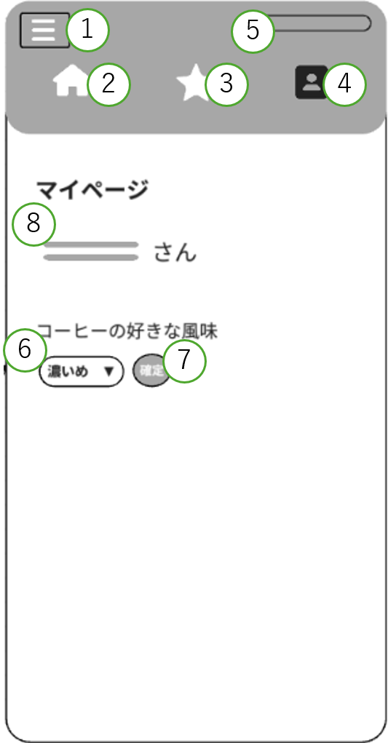

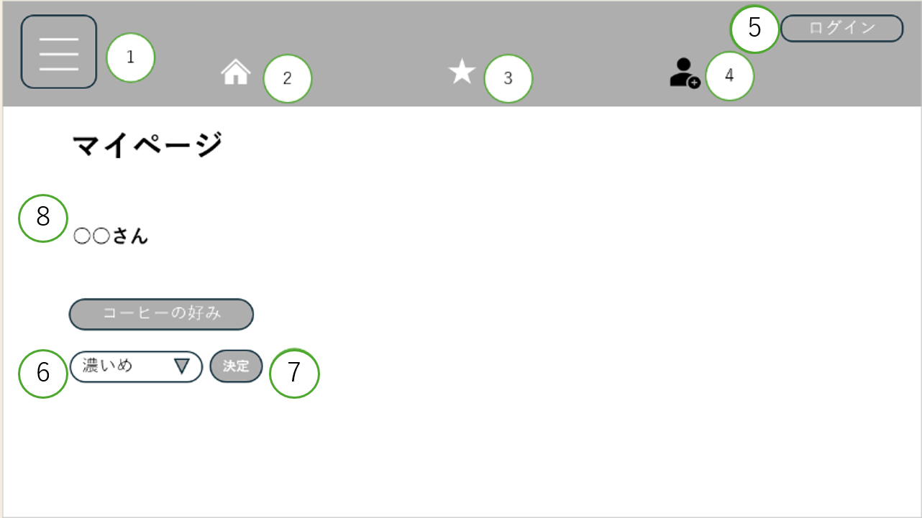

機能設計

 | 上部ヘッダー構成
 |  | ①～④は共通項目のため、省略とする。
 |  | ⑤押下時、ログイン中の場合はログアウトする。
 |  | →ログアウト中の場合はログイン画面に遷移する。

 | ページロード

 |  | ログイン中のユーザー情報をusersテーブルから取得する。
 |  | 取得したユーザー名を項目⑧に表示する。

 | ⑥セレクトボックス押下時、
 |  | コーヒーの風味選択用コンボボックスに｛濃いめ、普通、軽め｝を表示する。
 |  | 既にコーヒーの風味が登録されている場合は、登録済みの値を初期表示する。

 | ⑦確定ボタン押下時、以下のエラーチェックを行う。

 |  | 1.コーヒーの風味が選択されていない。
 |  |  | 「コーヒーの風味を選択してください。」エラーをアラートにて表示する。
 |  | 上記エラーが無い場合、以下の処理を行う。
 |  |  | 1.1.選択されたコーヒーの風味を取得する。
 |  |  | 1.2.ログイン中ユーザーのコーヒー風味情報が登録済みか確認する。
 |  |  | 1.3.コーヒー風味情報が未登録の場合、ユーザー情報にコーヒー風味を登録する。
 |  |  | 1.4.コーヒー風味情報が登録済みの場合、登録済みのコーヒー風味を更新する。
 |  |  | 1.5.処理が正常に完了した場合、本画面にアラートにて「ユーザー情報を保存しました。」と表示する。

 |  | ⑧現在ログインしている人のユーザーネームを持ってきて表示する。

項目定義書

No |  | 物理名 |  | 論理名 | 画面型 | データ型(Java) | min | max | DBテーブル | DBカラム | 備考
 | 1 | menu |  | ハンバーガーメニュー | div
 | 2 | home |  | home | link
 | 3 | favorite |  | お気に入り | link
 | 4 | mypage |  | マイページ | link
 | 5 | login |  | ログインボタン | link
 | 6 | choicetaste |  | 風味選択バー | select
 | 7 | decide |  | 決定ボタン | button
 | 8 | username |  | ユーザー名 | div

メイン
画面設計

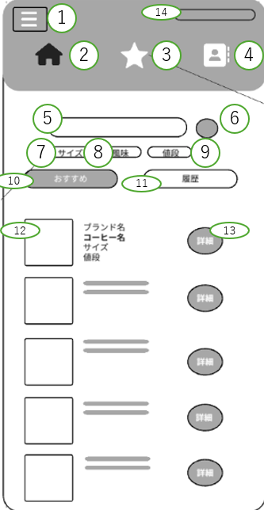
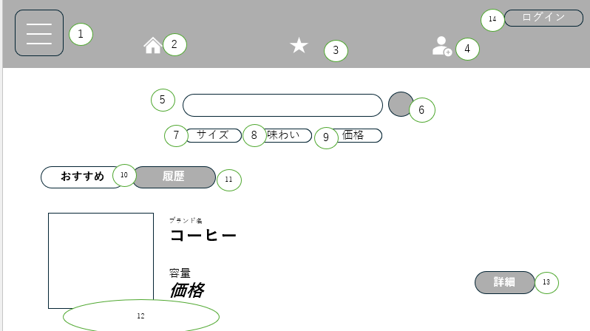

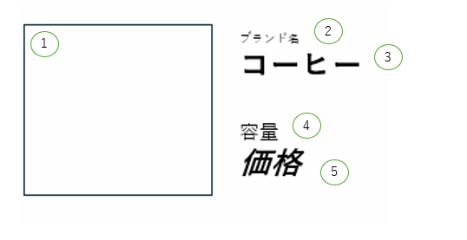
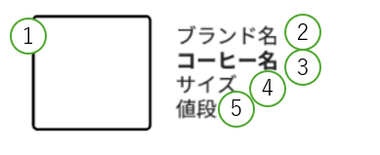

機能設計

 | 上部ヘッダー構成
 |  | ①押下時、ハンバーガーメニューが展開する。
 |  | ②押下時、ホーム画面に遷移する。
 |  | ③押下時、お気に入り登録画面へ遷移する。
 |  | ④押下時、マイページ画面へ遷移する。
 |  | ⑭押下時、ログイン中の場合はログアウトする。
 |  | →ログアウト中の場合はログイン画面に遷移する。

 | ⑫の表示項目
 |  | { ⑫-①写真 ⑫-②ブランド名 ⑫-③コーヒー名 ⑫-④サイズ ⑫-⑤価格}

 | ページロード

 |  | ホーム画面用JSPを表示する。
 |  | ログイン状態を判別する。
 |  | ログイン中のユーザー情報を取得する。
 |  | ⑩おすすめボタンを被選択状態にする。

 | ⑤検索欄押下時、以下のエラーチェックを実施する。
 |  | 検索欄に何も入力されていない場合
 |  | 「検索欄に最低一文字以上入力してください」 エラーをアラートにて表示

 | ⑥⑤にてエラーがない場合の検索ボタン押下時、以下の処理を行う。
 |  | 1.⑤検索欄に入力されたキーワードを取得する。
 |  | 2.キーワードを条件としてコーヒーデータを検索する。
 |  | 3.検索結果を⑫の一覧に表示する。
 |  | 4.該当するデータが存在しない場合、⑫に「該当するコーヒーが見つかりませんでした。」と表示する。

 | ⑩おすすめボタン押下時、以下の処理を行う。
 |  | 1.ログイン中ユーザーの好み情報を取得する。
 |  | 2.好み情報を条件としてコーヒーデータを検索する。
 |  | 3.⑫の一覧に検索結果を表示する。
 |  | 4.ゲストユーザーの場合、ランダムなコーヒーデータを取得し⑫に表示する。

 | ⑪履歴ボタン押下時、以下の処理を行う。

 |  | 1.ログイン中ユーザーの閲覧履歴を取得する。
 |  | 2.ゲストユーザーの場合はセッションに保存された履歴情報を取得する。
 |  | 3.取得した履歴情報を⑫の一覧に表示する。
 |  | 4.履歴が存在しない場合、「履歴はありません。」と⑫に表示する。

 | ⑦サイズ絞り込み押下時、以下の処理を行う。

 |  | 1.選択されたサイズ情報を取得する。
 |  | 2.サイズを条件としてコーヒーデータを検索する。
 |  | 3.検索結果を⑫の一覧に表示する。

 | ⑧風味絞り込み押下時、以下の処理を行う。

 |  | 1.選択された風味情報を取得する。
 |  | 2.風味を条件としてコーヒーデータを検索する。
 |  | 3.検索結果を⑫の一覧に表示する。

 | ⑨値段絞り込み押下時、以下の処理を行う。

 |  | 1.選択された値段情報を取得する。
 |  | 2.値段を条件としてコーヒーデータを検索する。
 |  | 3.検索結果を⑫の一覧に表示する。

 | ⑬詳細ボタン押下時、以下の処理を行う。
 |  | 1.選択したコーヒーのIDを取得する。
 |  | 2.コーヒー詳細画面へ遷移する。
 |  | 3.ログインユーザーの場合は閲覧履歴を登録する。
 |  | 4.ゲストユーザーの場合は閲覧履歴をセッションへ保存する。

項目定義書

No |  | 物理名 | 論理名 | 画面型 | データ型(Java) | min | max | DBテーブル | DBカラム | 備考
 | 1 | menu | ハンバーガーメニュー | div
 | 2 | home | home | link
 | 3 | favorite | お気に入り | link
 | 4 | mypage | マイページ | link
 | 5 | search | 検索欄 | input | stiring | NOTNULL | 50
 | 6 | searchbutton | 検索ボタン | button
 | 7 | sortsize | サイズ絞り込み | select
 | 8 | sorttaste | 風味絞り込み | select
 | 9 | sortprice | 値段絞り込み | select
 | 10 | recommend | おすすめ | div
 | 11 | history | 履歴 | div
 | 12 | card | コーヒーデータ | div
 | 12.1 | coffeeimg | コーヒーの画像 | img
 | 12.2 | coffeebrand | ブランド | div | stiring |  | 50
 | 12.3 | coffeename | コーヒー名 | div | stiring |  | 50
 | 12.4 | coffeesize | サイズ | div | int |  | 10
 | 12.5 | coffeeprice | 価格 | div | int |  | 10
 | 13 | detail | 詳細 | link | stiring |  | 100
 | 14 | login | ログインボタン | link

詳細
画面設計
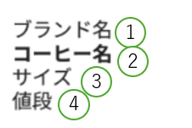
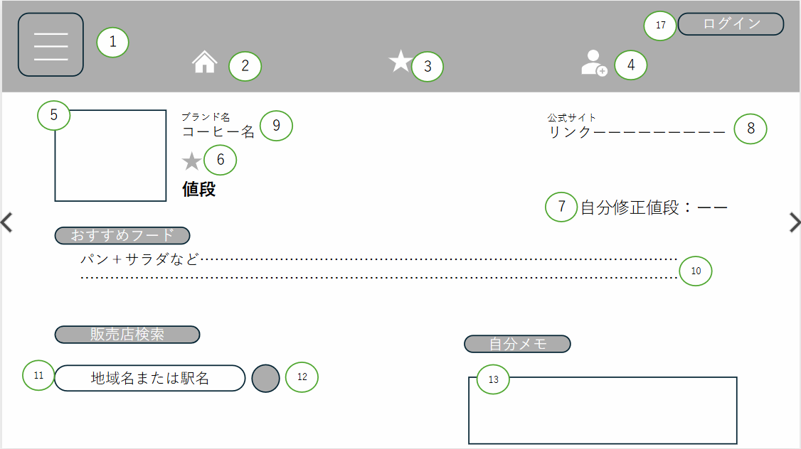

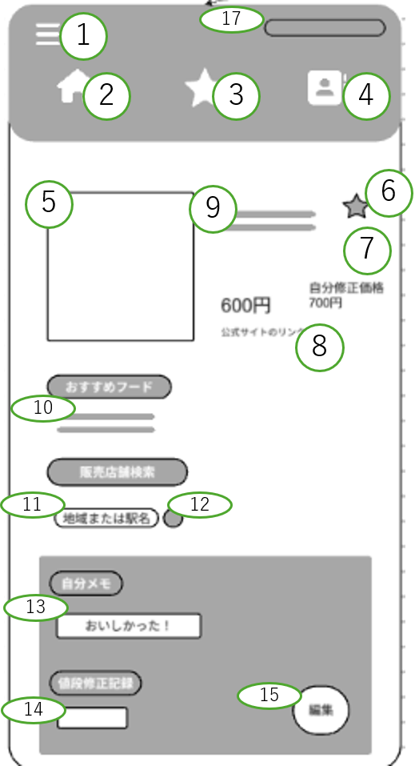


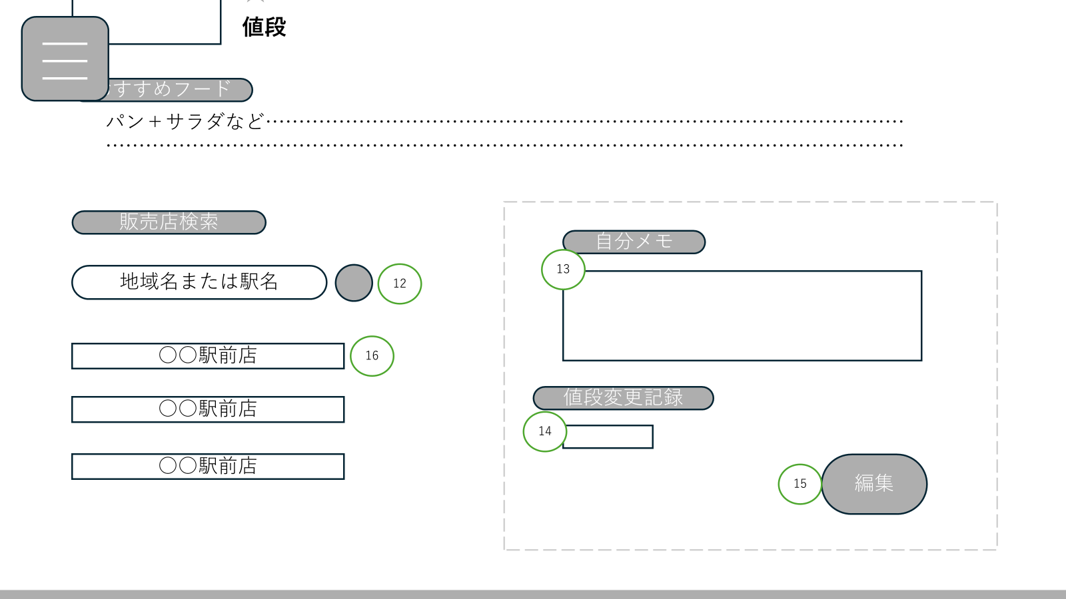

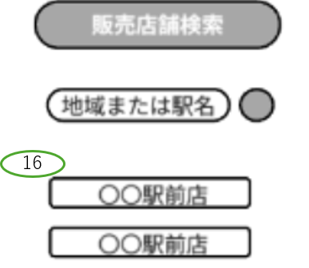

機能設計

 | 上部ヘッダー構成
 |  | ①～④は共通項目のため、省略とする。
 |  | ⑭押下時、ログイン中の場合はログアウトする。
 |  | →ログアウト中の場合はログイン画面に遷移する。

 | ページロード

 |  | 選択されたコーヒーのIDを取得する。
 |  | コーヒー情報を取得し、画面に表示する。所得する情報とその反映先は以下である。

 |  | { ⑤写真 ⑥お気に入りの有無 ⑦自分の入力した価格 ⑧公式サイトのリンク ⑨-①ブランド名
 |  | ⑨-②コーヒー名 ⑨-③サイズ ⑨-④値段 ⑩コーヒーの風味に連動したおすすめフード ⑬自分メモ ｝

 |  | 外部の公式サイトからコーヒーの詳細情報を取得し、⑨に表示する。
 |  | コーヒーの属性情報を取得する。
 |  | 取得した属性情報を基に、おすすめフード情報を検索する。
 |  | 検索結果を⑩に表示する。
 |  | コーヒー詳細画面用JSPを表示する。

 | ⑥お気に入りボタン押下時、以下の処理を行う。
 |  | 1.選択したコーヒーIDを取得する。
 |  | 2.ログインユーザーのお気に入り情報を確認する。
 |  | 3.未登録の場合、お気に入り情報を登録する。
 |  | 4.登録済みの場合、お気に入り登録を外す。
 |  | 5.登録が完了した場合、アラート表示で「お気に入りに登録しました。」と表示する。
 |  | 6.お気に入りを外した場合アラート表示で「お気に入り登録を外しました」と表示する

 | ⑧公式リンクボタン押下時、以下の処理を行う。

 | ⑨-⓵～⑨ー⑤は情報が変わった場合にページ更新で更新できるようにする。

 | ⑩ぞくせいから取り出して最適なフードの組み合わせを出力す。この際出てくる結果はSQLに保存されたコーヒーの濃さに依存するものとする。

 | ⑪入力できるようにテキストボックスを作成してサーチをに送れるようにする。
 |  | 1.対象コーヒーに紐づく公式サイトURLを実行する。
 |  | 2.公式サイトへ遷移する。
 | ⑫ボタン押下時、⑪に入力した土地の情報を詳細画面のコーヒーが売っているコーヒー店であいまい検索を行い、
 | その結果を⑯にリストとして呼び出す。

 | ⑬テキストボックスにSQLから読みだした内容を先に記入する
 | ⑮に連携してSQL更新ができるようにする

 | ⑭価格変更のSQLを見て入力された値段を出す。さらに⑮のボタンに連動してSQLの更新ができるようにする。
 |  | 1.⑪に入力されたキーワードを取得する。
 |  | 3.キーワードを条件として関連情報を検索する。
 |  | 3.検索結果を⑯に表示する。
 |  | 4.該当データが存在しない場合、「検索結果が見つかりませんでした。」と⑯に表示する。

 | ⑮編集ボタン押下時、以下の処理を行う。
 |  | 1.⑬の文字列入力欄を編集可能状態にする。
 |  | 2.⑭の整数入力欄を編集可能状態にする。
 |  | 3.編集ボタンを更新ボタンに変化

 | ⑮更新ボタン押下時、以下の処理を行う。
 |  | 1.⑬の入力値を取得する。
 |  | 2.⑭の入力値を取得する。
 |  | 3.入力内容のチェックを行う。
 |  | 4.既存データを更新する。
 |  | 5.登録処理または更新処理が正常に完了した場合、項目⑭の整数値を項目⑦へ表示する。
 |  | 6.更新ボタンを編集ボタンへ変化させる。

 | ⑯の画面で、⑫のサーチでリストを作成してそれを出力する。
 | ⑰は共通項目のため、省略とする。

項目定義書

No |  | 物理名 | 論理名 | 画面型 | データ型(Java) | min | max | DBテーブル | DBカラム | 備考
 | 1 | menu | ハンバーガーメニュー | div
 | 2 | home | home | link
 | 3 | favorite | お気に入り | link
 | 4 | mypage | マイページ | link
 | 5 | coffeeimg | コーヒー画像 | img
 | 6 | favoritebutton | お気に入り登録ボタン | button
 | 7 | changeprice | 値段変更表示スペース | div
 | 8 | site | 公式サイトのリンク | link
 | 9 | card | コーヒーデータ | div
 | 9.1 | coffeebrand | ブランド | div | stiring | 1 | 50
 | 9.2 | coffeename | コーヒー名 | div | stiring | 1 | 50
 | 9.3 | size | サイズ | div
 | 9.4 | price | 価格 | div
 | 10 | recfood | おすすめフード | div
 | 11 | searcharea | エリア検索欄 | input
 | 12 | sabutton | エリア検索ボタン | button
 | 13 | memo | メモ欄 | input
 | 14 | cprecord | 価格修正記録 | input
 | 15 | editbutton | 編集/更新ボタン | button
 | 16 | arearesult | 店舗検索結果 | div
 | 17 | login | ログインボタン | link

お気に入り画面
画面設計

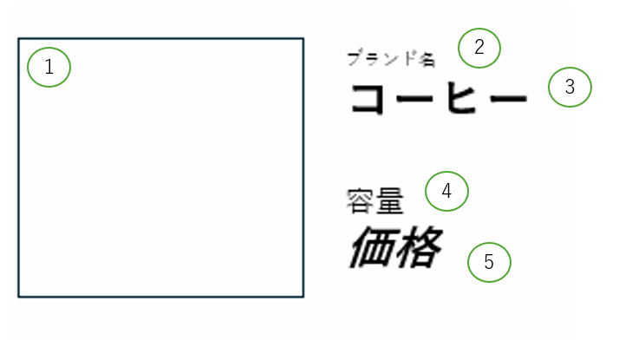

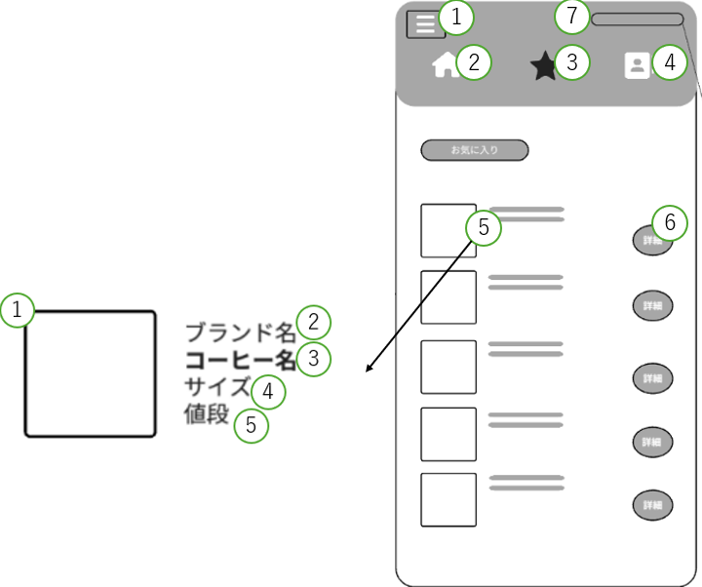

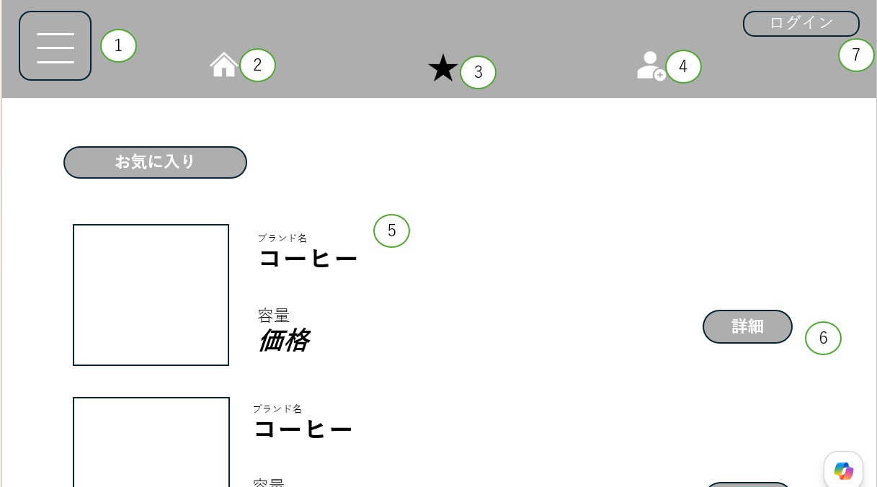

機能設計

 | 上部ヘッダー構成
 |  | ①～④は共通項目のため、省略とする。
 |  | ⑭押下時、ログイン中の場合はログアウトする。
 |  | →ログアウト中の場合はログイン画面に遷移する。

 | ⑤の表示項目
 |  | { ⑤-①写真 ⑤-②ブランド名 ⑤-③コーヒー名 ⑤-④サイズ ⑤-⑤価格}

 | ページロード

 |  | お気に入り画面用JSPを表示する。
 |  | ログイン中のユーザー情報を取得する。
 |  | 登録したお気に入りのコーヒーのID取得し、⑤に表示する。

 | ⑥詳細ボタン押下時
 |  | 1.選択したコーヒーのIDを取得する。
 |  | 2.コーヒー詳細画面へ遷移する。

 | ⑦ログイン/ログアウトボタン押下時、
 |  | ログイン状態になる。
 |  | ゲストユーザーの場合、ログイン画面に遷移する。

項目定義書

No |  | 物理名 | 論理名 | 画面型 | データ型(Java) | min | max | DBテーブル | DBカラム | 備考
 | 1 | menu | ハンバーガーメニュー | div
 | 2 | home | ホーム | link
 | 3 | favorite | お気に入り | link
 | 4 | mypage | マイページ | link
 | 5 | card | コーヒーデータ | div
5 | 1 | coffeeimg | コーヒーの画像 | img
5 | 2 | coffeebrand | ブランド | div
5 | 3 | coffeename | コーヒー名 | div
5 | 5 | coffeesize | サイズ | div
5 | 5 | coffeeprice | 価格 | div
 | 6 | detail | 詳細 | link
 | 7 | login | ログインボタン | link

